Iranel
Nombre | Iranel |  |  | Relacion Macronutriente con Calorias
Peso en Kg | 68 |  |  | Macronutientes | Gr | cal
Peso en Lb | 149.6 |  |  | Carbohidrato | 1 | 4
Objetivo: | Perder grasa |  |  | Grasa | 1 | 9
Nivel de actividad física: | Moderado activo |  |  | Proteína | 1 | 4

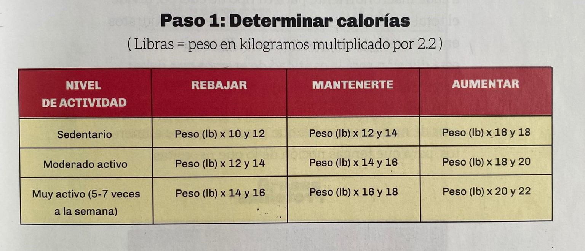
 |  |  |  | Referencia para calcular tus calorias con respecto a tu actividad física y objetivo:
Cálculo de Calorías
Calorías por día | 1795.2 | Nota
Tipo de Biotipo | Mesomorfo
Cálculo de Macronutientes opción 01 (según tu biotipo)
Macronutrientes | % | Calorías | Gr
Proteína | 30 | 538.56 | 134.64
Grasa | 30 | 538.56 | 59.84
Carbohidrato | 40 | 718.08 | 179.52
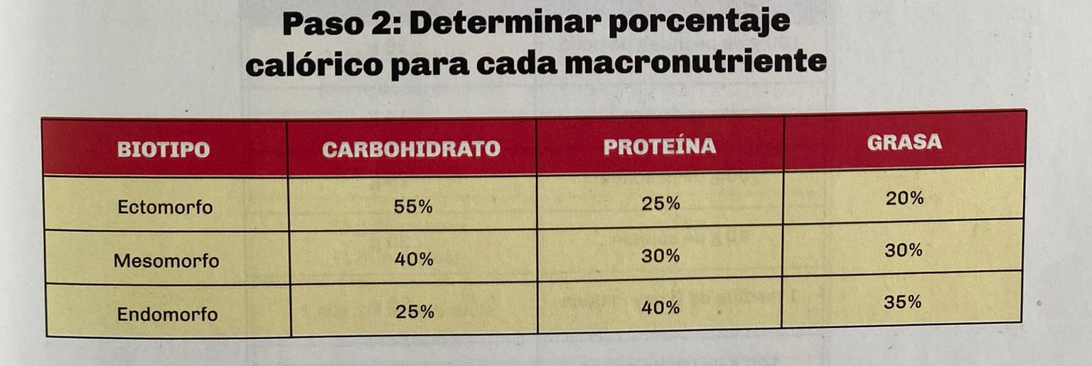
Cálculo de Macronutientes opción 02 |  |  |  | Referencia con respecto al calculo de la opción 01
Macronutrientes |  | Calorías | Gr
Proteína | 0.8 | 478.72 | 119.68
Grasa |  | 718.08 | 79.8
Carbohidrato | 1 | 598.4 | 149.6
Nota

